상품제안서
라미 비스타 만년필 (정품) | 상품코드: F20449

 |  |  |  |  |  |  | 02-412-0044 | www.easy1.co.kr
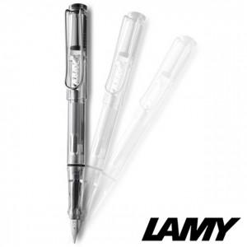

【상세/제작정보】

【인쇄/포장옵션】 | 실크 / 포장지포장

【공급단가】 | 수량 | 30~ | 100~ | 500~ | 1,000~ | 2,000~
*VAT별도 | 단가 | 34,190원 | 33,660원 | 32,870원 | 31,560원 | 30,240원

【상품 URL】 | https://easy1.co.kr:443/src/goods_detail.php?gdno=20449

